example1
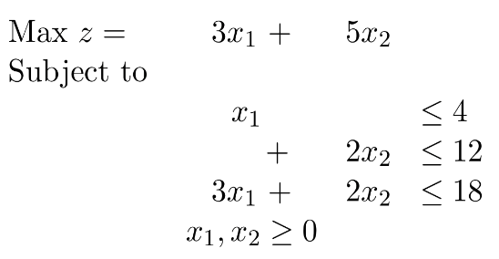

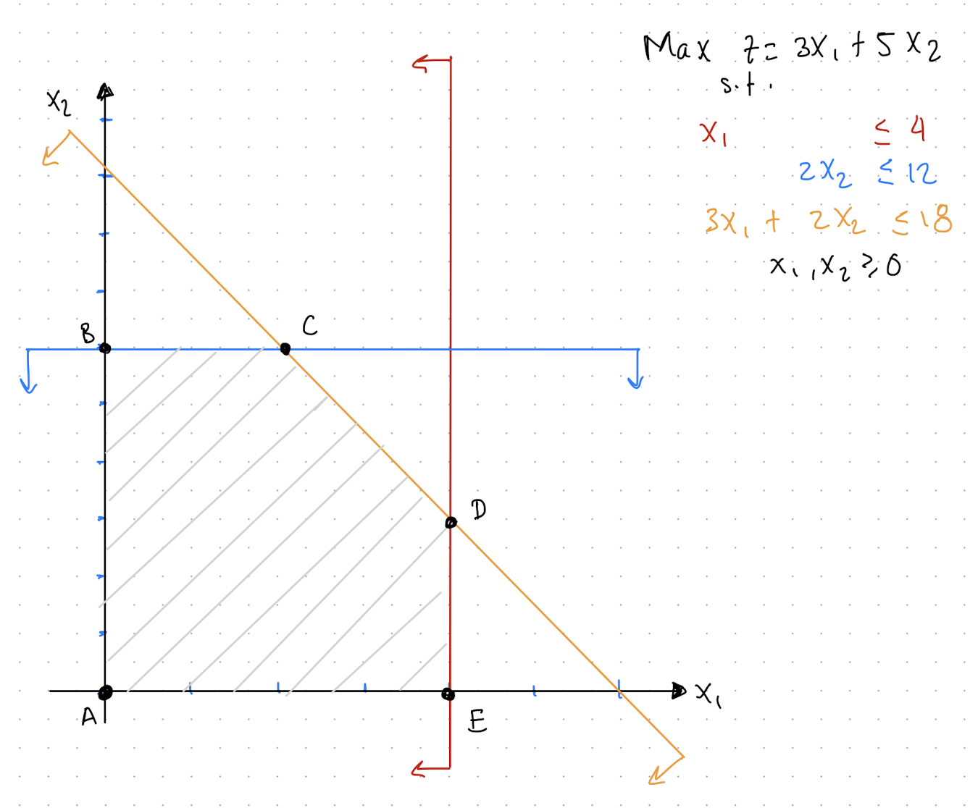

 |  |  |  |  |  |  |  |  |  |  | x1 | x2 | S1 | S2 | S3
 | x1 | x2 | S1 | S2 | S3 |  |  | 4 |  |  | 1 | 0 | 1 | 0 | 0
c = | 3 | 5 | 0 | 0 | 0 |  | b= | 12 |  | A = | 0 | 2 | 0 | 1 | 0
 |  |  |  |  |  |  |  | 18 |  |  | 3 | 2 | 0 | 0 | 1

 | Base |  |  |  | S1 | S2 | S3
 |  | S1 |  |  | 1 | 0 | 0 |  |  | 1 | 0 | 0
 | xB = | S2 |  | B = | 0 | 1 | 0 |  | B- = | 0 | 1 | 0
 |  | S3 |  |  | 0 | 0 | 1 |  |  | 0 | 0 | 1

 |  |  |  |  | S1 | S2 | S3
 |  |  |  | cB = | 0 | 0 | 0

 |  |  | entrar
 |  | x1 | x2 | S1 | S2 | S3 | sol.
 | b.v | -3 | -5 | 0 | 0 | 0 | 0
 | S1 | 1 | 0 | 1 | 0 | 0 | 4
 | S2 | 0 | 2 | 0 | 1 | 0 | 12 | 6 | salir
 | S3 | 3 | 2 | 0 | 0 | 1 | 18 | 9

 |  |  |  |  |  |  |  |  |  |  | x1 | x2 | S1 | S2 | S3
 | x1 | x2 | S1 | S2 | S3 |  |  | 4 |  |  | 1 | 0 | 1 | 0 | 0
c = | 3 | 5 | 0 | 0 | 0 |  | b= | 12 |  | A = | 0 | 2 | 0 | 1 | 0
 |  |  |  |  |  |  |  | 18 |  |  | 3 | 2 | 0 | 0 | 1

 | Base |  |  |  | S1 | x2 | S3
 |  | S1 |  |  | 1 | 0 | 0 |  |  | 1 | 0 | 0
 | xB = | x2 |  | B = | 0 | 2 | 0 |  | B- = | 0 | 0.5 | 0
 |  | S3 |  |  | 0 | 2 | 1 |  |  | 0 | -1 | 1

 |  |  |  |  | S1 | x2 | S3
 |  |  |  | cB = | 0 | 5 | 0

 |  | entrar
 |  | x1 | x2 | S1 | S2 | S3 | sol.
 | b.v | -3 | 0 | 0 | 2.5 | 0 | 30
 | S1 | 1 | 0 | 1 | 0 | 0 | 4 | 4
 | x2 | 0 | 1 | 0 | 0.5 | 0 | 6
 | S3 | 3 | 0 | 0 | -1 | 1 | 6 | 2 | sale

 |  |  |  |  |  |  |  |  |  |  | x1 | x2 | S1 | S2 | S3
 | x1 | x2 | S1 | S2 | S3 |  |  | 4 |  |  | 1 | 0 | 1 | 0 | 0
c = | 3 | 5 | 0 | 0 | 0 |  | b= | 12 |  | A = | 0 | 2 | 0 | 1 | 0
 |  |  |  |  |  |  |  | 18 |  |  | 3 | 2 | 0 | 0 | 1

 | Base |  |  |  | S1 | x2 | x1
 |  | S1 |  |  | 1 | 0 | 1 |  |  | 1 | 0.33333333333 | -0.33333333333
 | xB = | x2 |  | B = | 0 | 2 | 0 |  | B- = | 0 | 0.5 | 0
 |  | x1 |  |  | 0 | 2 | 3 |  |  | 0 | -0.33333333333 | 0.33333333333

 |  |  |  |  | S1 | x2 | x1
 |  |  |  | cB = | 0 | 5 | 3

 |  | Se acaba el algoritmo ya no hay más negativos
 |  | x1 | x2 | S1 | S2 | S3 | sol.
 | b.v | 0 | 0 | 0 | 1.5 | 1 | 36
 | S1 | 0 | 0 | 1 | 0.33333333333 | -0.33333333333 | 2
 | x2 | 0 | 1 | 0 | 0.5 | 0 | 6
 | x1 | 1 | 0 | 0 | -0.33333333333 | 0.33333333333 | 2

example2
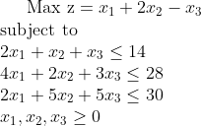

Itaration 0
 |  |  |  |  |  |  |  |  |  | x1 | x2 | x3 | S1 | S2 | S3
 | x1 | x2 | x3 | S1 | S2 | S3 |  | 14 |  | 2 | 1 | 1 | 1 | 0 | 0
c = | 1 | 2 | -1 | 0 | 0 | 0 | b = | 28 | A = | 4 | 2 | 3 | 0 | 1 | 0
 |  |  |  |  |  |  |  | 30 |  | 2 | 5 | 5 | 0 | 0 | 1

 | Base |  |  |  | S1 | S2 | S3
 |  | S1 |  |  | 1 | 0 | 0 |  |  | 1 | 0 | 0
 | xB = | S2 |  | B = | 0 | 1 | 0 |  | B- = | 0 | 1 | 0
 |  | S3 |  |  | 0 | 0 | 1 |  |  | 0 | 0 | 1

 |  |  |  |  | S1 | S2 | S3
 |  |  |  | cB = | 0 | 0 | 0

 |  | x1 | x2 | x3 | S1 | S2 | S3 | sol
 | b.v. | -1 | -2 | 1 | 0 | 0 | 0 | 0
 | S1 | 2 | 1 | 1 | 1 | 0 | 0 | 14 | 14
 | S2 | 4 | 2 | 3 | 0 | 1 | 0 | 28 | 14
 | S3 | 2 | 5 | 5 | 0 | 0 | 1 | 30 | 6

Itaration 1
 |  |  |  |  |  |  |  |  |  | x1 | x2 | x3 | S1 | S2 | S3
 | x1 | x2 | x3 | S1 | S2 | S3 |  | 14 |  | 2 | 1 | 1 | 1 | 0 | 0
c = | 1 | 2 | -1 | 0 | 0 | 0 | b = | 28 | A = | 4 | 2 | 3 | 0 | 1 | 0
 |  |  |  |  |  |  |  | 30 |  | 2 | 5 | 5 | 0 | 0 | 1

 | Base |  |  |  | S1 | S2 | x2
 |  | S1 |  |  | 1 | 0 | 1 |  |  | 1 | 0 | -0.2
 | xB = | S2 |  | B = | 0 | 1 | 2 |  | B- = | 0 | 1 | -0.4
 |  | x2 |  |  | 0 | 0 | 5 |  |  | 0 | 0 | 0.2

 |  |  |  |  | S1 | S2 | x2
 |  |  |  | cB = | 0 | 0 | 2

 |  | x1 | x2 | x3 | S1 | S2 | S3 | sol
 | b.v. | -0.2 | 0 | 3 | 0 | 0 | 0.4 | 12
 | S1 | 1.6 | 0 | 0 | 1 | 0 | -0.2 | 8 | 5
 | S2 | 3.2 | 0 | 1 | 0 | 1 | -0.4 | 16 | 5
 | x2 | 0.4 | 1 | 1 | 0 | 0 | 0.2 | 6 | 15

Itaration 2
 |  |  |  |  |  |  |  |  |  | x1 | x2 | x3 | S1 | S2 | S3
 | x1 | x2 | x3 | S1 | S2 | S3 |  | 14 |  | 2 | 1 | 1 | 1 | 0 | 0
c = | 1 | 2 | -1 | 0 | 0 | 0 | b = | 28 | A = | 4 | 2 | 3 | 0 | 1 | 0
 |  |  |  |  |  |  |  | 30 |  | 2 | 5 | 5 | 0 | 0 | 1

 | Base |  |  |  | x1 | S2 | x2
 |  | x1 |  |  | 2 | 0 | 1 |  |  | 0.625 | 0 | -0.125
 | xB = | S2 |  | B = | 4 | 1 | 2 |  | B- = | -2 | 1 | 0
 |  | x2 |  |  | 2 | 0 | 5 |  |  | -0.25 | 0 | 0.25

 |  |  |  |  | x1 | S2 | x2
 |  |  |  | cB = | 1 | 0 | 2

 |  | x1 | x2 | x3 | S1 | S2 | S3 | sol
 | b.v. | 0 | 0 | 3 | 0.125 | 0 | 0.375 | 13
 | x1 | 1 | 0 | 0 | 0.625 | 0 | -0.125 | 5
 | S2 | 0 | 0 | 1 | -2 | 1 | 0 | 0
 | x2 | 0 | 1 | 1 | -0.25 | 0 | 0.25 | 4

example3
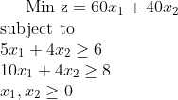
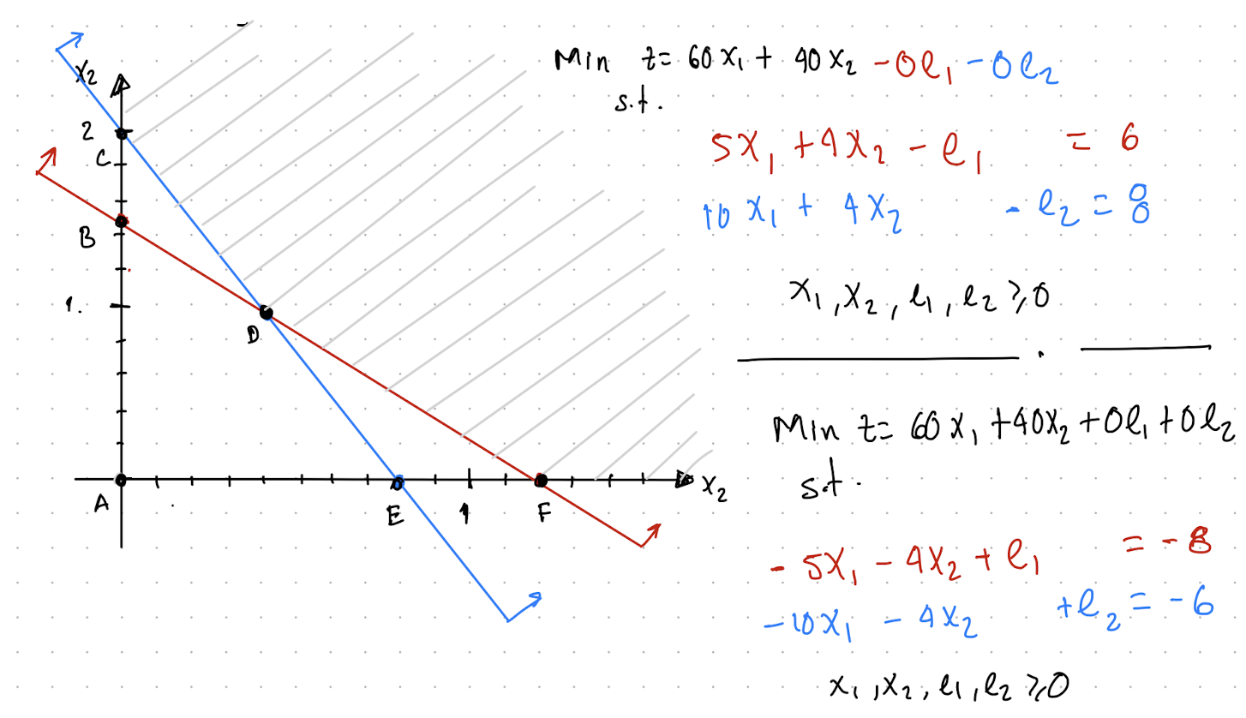

Iteration 0

 |  | x1 | x2 | e1 | e2 |  | -6 |  | x1 | x2 | e1 | e2
 | c = | 60 | 40 | 0 | 0 | b= | -8 | A = | -5 | -4 | 1 | 0
 |  |  |  |  |  |  |  |  | -10 | -4 | 0 | 1

 |  |  |  |  | e1 | e2
 |  | xB = | e1 | B = | 1 | 0 | B- = | 1 | 0
 |  |  | e2 |  | 0 | 1 |  | 0 | 1

 |  |  |  |  | e1 | e2
 |  |  |  | cB = | 0 | 0

 |  | x1 | x2 | e1 | e2
 | b.v | -60 | -40 | 0 | 0 | 0
 | e1 | -5 | -4 | 1 | 0 | -6
 | e2 | -10 | -4 | 0 | 1 | -8 |  | SALE
 |  | 6 | 10 | NA | NA

 |  | ENTRA

Iteration 1

 |  | x1 | x2 | e1 | e2 |  | -6 |  | x1 | x2 | e1 | e2
 | c = | 60 | 40 | 0 | 0 | b= | -8 | A = | -5 | -4 | 1 | 0
 |  |  |  |  |  |  |  |  | -10 | -4 | 0 | 1

 |  |  |  |  | e1 | x1
 |  | xB = | e1 | B = | 1 | -5 | B- = | 1 | -0.5
 |  |  | x1 |  | 0 | -10 |  | 0 | -0.1

 |  |  |  |  | e1 | x1
 |  |  |  | cB = | 0 | 60

 |  | x1 | x2 | e1 | e2
 | b.v | 0 | -16 | 0 | -6 | 48
 | e1 | 0 | -2 | 1 | -0.5 | -2 |  | SALE
 | x1 | 1 | 0.4 | 0 | -0.1 | 0.8
 |  | NA | 8 | NA | 12

 |  |  | ENTRA

Iteration 2

 |  | x1 | x2 | e1 | e2 |  | -6 |  | x1 | x2 | e1 | e2
 | c = | 60 | 40 | 0 | 0 | b= | -8 | A = | -5 | -4 | 1 | 0
 |  |  |  |  |  |  |  |  | -10 | -4 | 0 | 1

 |  |  |  |  | x2 | x1
 |  | xB = | x2 | B = | -4 | -5 | B- = | -0.5 | 0.25
 |  |  | x1 |  | -4 | -10 |  | 0.2 | -0.2

 |  |  |  |  | x2 | x1
 |  |  |  | cB = | 40 | 60

 |  | x1 | x2 | e1 | e2
 | b.v | 0 | 0 | -8 | -2 | 64
 | x2 | 0 | 1 | -0.5 | 0.25 | 1
 | x1 | 1 | 0 | 0.2 | -0.2 | 0.4
 |  | NA | NA | 16 | NA

example4
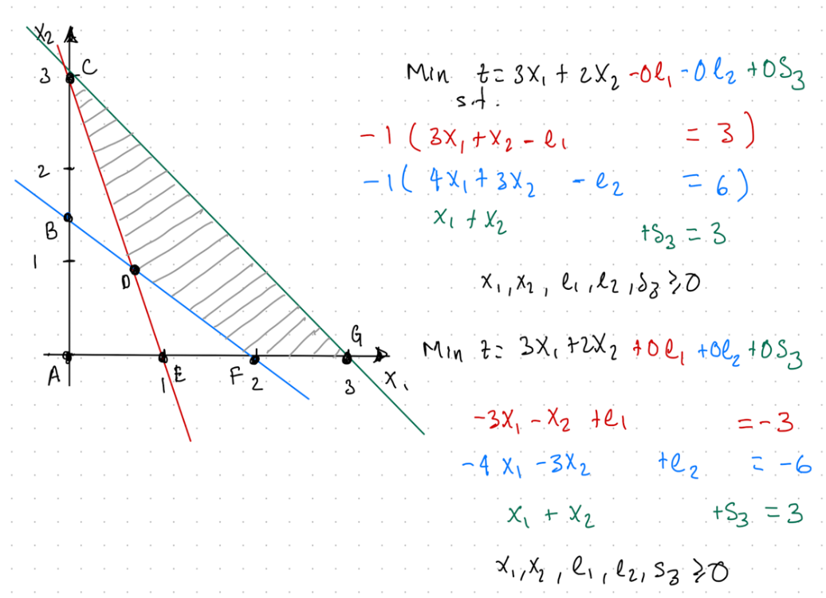
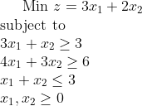

Iteration 0

 |  |  |  |  |  |  |  |  |  | x1 | x2 | e1 | e2 | s3
 |  | x1 | x2 | e1 | e2 | s3 |  | -3 |  | -3 | -1 | 1 | 0 | 0
 | c = | 3 | 2 | 0 | 0 | 0 | b= | -6 | A = | -4 | -3 | 0 | 1 | 0
 |  |  |  |  |  |  |  | 3 |  | 1 | 1 | 0 | 0 | 1

 |  |  |  |  |  | e1 | e2 | s3
 |  |  | e1 |  |  | 1 | 0 | 0 |  | 1 | 0 | 0
 |  | xB = | e2 |  | B = | 0 | 1 | 0 | B- = | 0 | 1 | 0
 |  |  | s3 |  |  | 0 | 0 | 1 |  | 0 | 0 | 1

 |  |  |  |  |  | e1 | e2 | s3
 |  |  |  |  | cB = | 0 | 0 | 0

 |  |  | x1 | x2 | e1 | e2 | s3 | sol
 |  | b.v. | -3 | -2 | 0 | 0 | 0 | 0
 |  | e1 | -3 | -1 | 1 | 0 | 0 | -3
 |  | e2 | -4 | -3 | 0 | 1 | 0 | -6 |  | SALIR
 |  | s3 | 1 | 1 | 0 | 0 | 1 | 3
 |  |  | 0.75 | 0.66666666667 | NA | NA | NA

 |  |  |  | ENTRAR

Iteration 1

 |  |  |  |  |  |  |  |  |  | x1 | x2 | e1 | e2 | s3
 |  | x1 | x2 | e1 | e2 | s3 |  | -3 |  | -3 | -1 | 1 | 0 | 0
 | c = | 3 | 2 | 0 | 0 | 0 | b= | -6 | A = | -4 | -3 | 0 | 1 | 0
 |  |  |  |  |  |  |  | 3 |  | 1 | 1 | 0 | 0 | 1

 |  |  |  |  |  | e1 | x2 | s3
 |  |  | e1 |  |  | 1 | -1 | 0 |  | 1 | -0.33333333333 | 0
 |  | xB = | x2 |  | B = | 0 | -3 | 0 | B- = | 0 | -0.33333333333 | 0
 |  |  | s3 |  |  | 0 | 1 | 1 |  | 0 | 0.33333333333 | 1

 |  |  |  |  |  | e1 | x2 | s3
 |  |  |  |  | cB = | 0 | 2 | 0

 |  |  | x1 | x2 | e1 | e2 | s3 | sol
 |  | b.v. | -0.33333333333 | 0 | 0 | -0.66666666667 | 0 | 4
 |  | e1 | -1.6666666667 | 0 | 1 | -0.33333333333 | 0 | -1 |  | SALIR
 |  | x2 | 1.3333333333 | 1 | 0 | -0.33333333333 | 0 | 2
 |  | s3 | -0.33333333333 | 0 | 0 | 0.33333333333 | 1 | 1
 |  |  | 0.2 | NA | NA | 2 | NA

 |  |  | ENTRAR

Iteration 2

 |  |  |  |  |  |  |  |  |  | x1 | x2 | e1 | e2 | s3
 |  | x1 | x2 | e1 | e2 | s3 |  | -3 |  | -3 | -1 | 1 | 0 | 0
 | c = | 3 | 2 | 0 | 0 | 0 | b= | -6 | A = | -4 | -3 | 0 | 1 | 0
 |  |  |  |  |  |  |  | 3 |  | 1 | 1 | 0 | 0 | 1

 |  |  |  |  |  | x1 | x2 | s3
 |  |  | x1 |  |  | -3 | -1 | 0 |  | -0.6 | 0.2 | 0
 |  | xB = | x2 |  | B = | -4 | -3 | 0 | B- = | 0.8 | -0.6 | 0
 |  |  | s3 |  |  | 1 | 1 | 1 |  | -0.2 | 0.4 | 1

 |  |  |  |  |  | x1 | x2 | s3
 |  |  |  |  | cB = | 3 | 2 | 0

 |  |  | x1 | x2 | e1 | e2 | s3 | sol
 |  | b.v. | 0.00E+00 | 0.00E+00 | -0.2 | -0.6 | 0 | 4.2
 |  | x1 | 1 | 2.2204460493E-16 | -0.6 | 0.2 | 0 | 0.6
 |  | x2 | -4.4408920985E-16 | 1 | 0.8 | -0.6 | 0 | 1.2
 |  | s3 | 0 | -2.2204460493E-16 | -0.2 | 0.4 | 1 | 1.2

example5
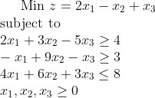

Itaration 0
 |  |  |  |  |  |  |  |  |  | x1 | x2 | x3 | e1 | e2 | s1
 | x1 | x2 | x3 | e1 | e2 | s1 |  | -4 |  | -2 | -3 | 5 | 1 | 0 | 0
c = | 2 | -1 | 1 | 0 | 0 | 0 | b = | -3 | A = | 1 | -9 | 1 | 0 | 1 | 0
 |  |  |  |  |  |  |  | 8 |  | 4 | 6 | 3 | 0 | 0 | 1

 | Base |  |  |  | e1 | e2 | s1
 |  | e1 |  |  | 1 | 0 | 0 |  |  | 1 | 0 | 0
 | xB = | e2 |  | B = | 0 | 1 | 0 |  | B- = | 0 | 1 | 0
 |  | s1 |  |  | 0 | 0 | 1 |  |  | 0 | 0 | 1

 |  |  |  |  | e1 | e2 | s1
 |  |  |  | cB = | 0 | 0 | 0

 |  | x1 | x2 | x3 | e1 | e2 | s1 | sol
 | b.v. | -2 | 1 | -1 | 0 | 0 | 0 | 0
 | e1 | -2 | -3 | 5 | 1 | 0 | 0 | -4 |  | SALIR
 | e2 | 1 | -9 | 1 | 0 | 1 | 0 | -3
 | s1 | 4 | 6 | 3 | 0 | 0 | 1 | 8
 |  | 1 | 0.33333333333 | NA | NA | NA | NA

 |  |  | ENTRAR

Itaration 1
 |  |  |  |  |  |  |  |  |  | x1 | x2 | x3 | e1 | e2 | s1
 | x1 | x2 | x3 | e1 | e2 | s1 |  | -4 |  | -2 | -3 | 5 | 1 | 0 | 0
c = | 2 | -1 | 1 | 0 | 0 | 0 | b = | -3 | A = | 1 | -9 | 1 | 0 | 1 | 0
 |  |  |  |  |  |  |  | 8 |  | 4 | 6 | 3 | 0 | 0 | 1

 | Base |  |  |  | x2 | e2 | s1
 |  | x2 |  |  | -3 | 0 | 0 |  |  | -0.33333333333 | 0 | 0
 | xB = | e2 |  | B = | -9 | 1 | 0 |  | B- = | -3 | 1 | 0
 |  | s1 |  |  | 6 | 0 | 1 |  |  | 2 | 0 | 1

 |  |  |  |  | x2 | e2 | s1
 |  |  |  | cB = | -1 | 0 | 0

 |  | x1 | x2 | x3 | e1 | e2 | s1 | sol
 | b.v. | -2.6666666667 | 0 | 0.66666666667 | 0.33333333333 | 0 | 0 | -1.3333333333
 | x2 | 0.66666666667 | 1 | -1.6666666667 | -0.33333333333 | 0 | 0 | 1.3333333333 | NA
 | e2 | 7 | 0 | -14 | -3 | 1 | 0 | 9 | NA
 | s1 | 0 | 0 | 13 | 2 | 0 | 1 | 0 | 0 |  | SALIR

 |  |  |  | ENTRA

Itaration 2
 |  |  |  |  |  |  |  |  |  | x1 | x2 | x3 | e1 | e2 | s1
 | x1 | x2 | x3 | e1 | e2 | s1 |  | -4 |  | -2 | -3 | 5 | 1 | 0 | 0
c = | 2 | -1 | 1 | 0 | 0 | 0 | b = | -3 | A = | 1 | -9 | 1 | 0 | 1 | 0
 |  |  |  |  |  |  |  | 8 |  | 4 | 6 | 3 | 0 | 0 | 1

 | Base |  |  |  | x2 | e2 | x3
 |  | x2 |  |  | -3 | 0 | 5 |  |  | -0.076923076923 | 0 | 0.12820512821
 | xB = | e2 |  | B = | -9 | 1 | 1 |  | B- = | -0.84615384615 | 1 | 1.0769230769
 |  | x3 |  |  | 6 | 0 | 3 |  |  | 0.15384615385 | 0 | 0.076923076923

 |  |  |  |  | x2 | e2 | x3
 |  |  |  | cB = | -1 | 0 | 1

 |  | x1 | x2 | x3 | e1 | e2 | s1 | sol
 | b.v. | -2.6666666667 | 0 | 0 | 0.23076923077 | 0 | -0.051282051282 | -1.3333333333
 | x2 | 0.66666666667 | 1 | 5.5511151231E-17 | -0.076923076923 | 0 | 0.12820512821 | 1.3333333333 | NA
 | e2 | 7 | 8.881784197E-16 | 4.4408920985E-16 | -0.84615384615 | 1 | 1.0769230769 | 9 | NA
 | x3 | 0 | 0 | 1 | 0.15384615385 | 0 | 0.076923076923 | 0 | 0 |  | SALIR

 |  |  |  |  | ENTRAR

Itaration 3
 |  |  |  |  |  |  |  |  |  | x1 | x2 | x3 | e1 | e2 | s1
 | x1 | x2 | x3 | e1 | e2 | s1 |  | -4 |  | -2 | -3 | 5 | 1 | 0 | 0
c = | 2 | -1 | 1 | 0 | 0 | 0 | b = | -3 | A = | 1 | -9 | 1 | 0 | 1 | 0
 |  |  |  |  |  |  |  | 8 |  | 4 | 6 | 3 | 0 | 0 | 1

 | Base |  |  |  | x2 | e2 | e1
 |  | x2 |  |  | -3 | 0 | 1 |  |  | 0 | 0 | 0.16666666667
 | xB = | e2 |  | B = | -9 | 1 | 0 |  | B- = | 0 | 1 | 1.5
 |  | e1 |  |  | 6 | 0 | 0 |  |  | 1 | 0 | 0.5

 |  |  |  |  | x2 | e2 | e1
 |  |  |  | cB = | -1 | 0 | 0

 |  | x1 | x2 | x3 | e1 | e2 | s1 | sol
 | b.v. | -2.6666666667 | 0 | -1.5 | 0 | 0 | -0.16666666667 | -1.3333333333
 | x2 | 0.66666666667 | 1 | 0.5 | 0 | 0 | 0.16666666667 | 1.3333333333 |  |  |  | NOTA: fin del algoritmo pues nuestras Ci son <= 0
 | e2 | 7 | 0 | 5.5 | 0 | 1 | 1.5 | 9
 | e1 | 0 | 0 | 6.5 | 1 | 0 | 0.5 | 0

